상품제안서
블루투스 스피커 듀엣 노래방마이크 20W 차박 강의 | 상품코드: F27824

 |  |  |  |  |  |  | 02-412-0044 | www.easy1.co.kr
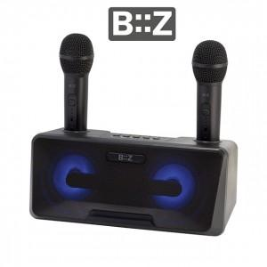

【상세/제작정보】

【인쇄/포장옵션】 | / 포장불가능

【공급단가】 | 수량 | 4~ | 10~ | 30~ | 50~ | 100~
*VAT별도 | 단가 | 66,000원 | 64,900원 | 63,250원 | 62,150원 | 60,500원

【상품 URL】 | http://www.easy1.co.kr/src/goods_detail.php?gdno=27824

